상품제안서
카르페디엠 65 곡자 장우산 | 상품코드: S42322

 |  |  |  |  |  |  | 02-713-8555 | www.synergygift.co.kr
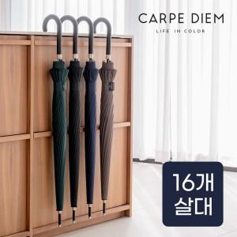

【상세/제작정보】

【인쇄/포장옵션】 | 실크, 원단실크1도 / OPP(비닐)

【공급단가】 | 수량 | 30~ | 100~ | 300~ | 1,000~ | 3,000~
*VAT별도 | 블랙 | 11,100원 | 10,500원 | 10,100원 | 9,650원 | 9,430원
 | 네이비 | 11,100원 | 10,500원 | 10,100원 | 9,650원 | 9,430원
 | 우드 | 11,100원 | 10,500원 | 10,100원 | 9,650원 | 9,430원
 | 그린 | 11,100원 | 10,500원 | 10,100원 | 9,650원 | 9,430원

【상품 URL】 | https://www.synergygift.co.kr:443/src/goods_detail.php?gdno=42322

